아이템
Num | Name | Description
번호 | 아이템 이름 | 아이템 설명
1 | 에너지 | 애완동물 밥그릇 | 
2 | 골드 | 금화. 중앙에는 mbti 요정이 들어가있음 | 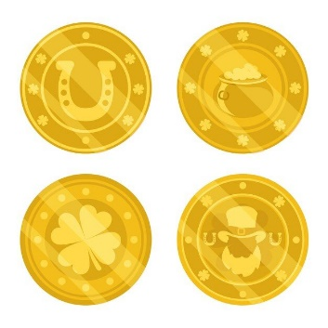 | 
3 | 별가루 | 사진과 달리 3 개의 별이 유성처럼 내림 | 
4 | 연두색 소형 경험치 | 연두색 작은 별 | 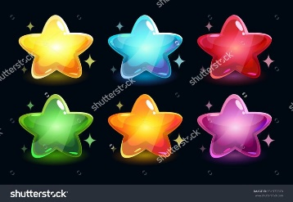
5 | 연두색 대형 경험치 | 연두색 큰 별
6 | 파란색 대형 경험치 | 파란색 큰 별
7 | 빨간색 대형 경험치 | 빨간색 큰 별
8 | 골드 | 한 개의 금화. 게임 플레이 중 얻을 수 있는 골드 | 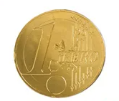
9 | 골드 뭉치 | 금화뭉치 여러 개의 동전이 쌓여있는 듯한 모양 | 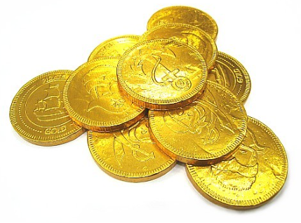
10 | 골드 주머니 | 골드 주머니 살짝 흘러 넘치는 듯한 점이 포인트 | 
11 | 사료 | 기본적인 팩 사료. 중앙에 동물의 사료를 상징하는 아이콘이 존재 | 
12 | 초신성 | 보라색 색감을 가지며 | 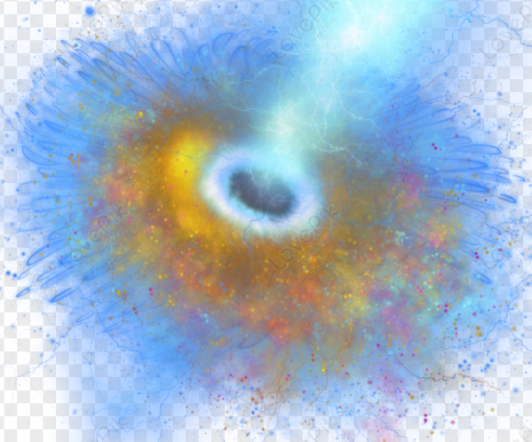 | 
13 | 자석 | 경험치를 끌어당기는 자석 자석 + 끌어당긴다는 포인트
14 | 알수없는 돌 | 알수없는 힘을 가지고 있는 돌 부라색 배경 + 중앙에 물음표 문양 | 
15 | 태양의 돌 | 태양의 힘을 담고 있는 돌이다. 태양 모양의 돌 + 중앙에 불꽃 문양
16 | 달의 돌 | 달의 힘을 담고 있는 돌. 푸른색 둥근 돌 + 중앙의 초승달 문양 | 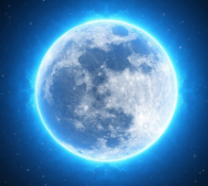
17 | 번개의 돌 | 번개의 힘을 담고 있는 돌. 노란색 돌 + 중앙의 번개 문양

